测试过程
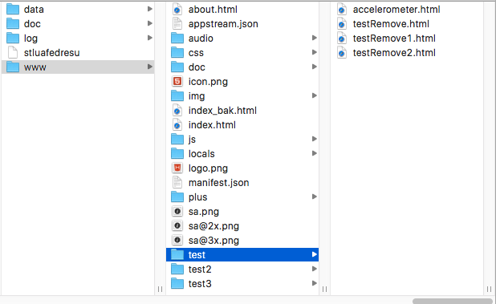
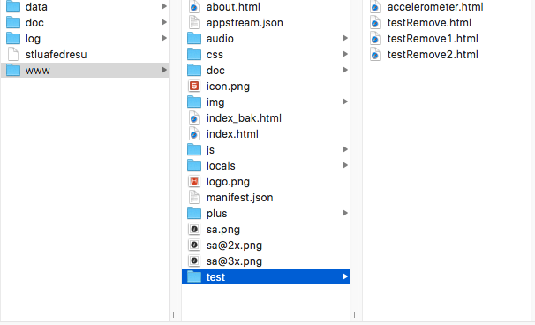
目前存在问题

版本递增升级 | 内容变更 | 结果 | 跨越版本升级 | 结果
v1->v2 | 新增 test2/file.html | 增加了test2文件夹,且该文件夹下增加了file.html | v1->v3 | file.html不存在,test2文件夹不存在
v2->v3 | 只删除file.html | file.html被删除,test2文件夹存在

